Forside
International LønStatistik 3. kvartal 2023
5. december 2023

FORTSAT HØJERE LØNUDVIKLING I UDLANDET

I udlandet var lønstigningen på 5,7 pct. inden for fremstilling for 3. kvartal 2023, og den er tiltaget siden 4. kvartal 2021. I Danmark var lønstigningen 5,0 pct. for samme periode. Effekten fra de danske overenskomstaftaler i 2023 kan nu ses i de danske tal, hvor den danske lønudvikling nærmer sig den udenlandske i forhold til spændet i lønudvikling for sidste kvartal.

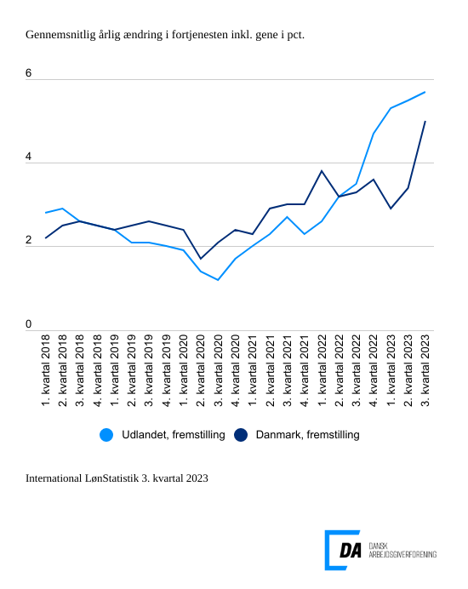

Tabel 1: Sammenvejet lønudviklng for brancher
Tabel 2: Samhandelsvægte
Metode
Kontakt

Den sammenvejede lønstigningstakt for fremstilling i udlandet lå på 5,7 pct. fra 3. kvartal 2022 til 3. kvartal 2023. I Danmark steg lønnen 5,0 pct. inden for fremstilling i 3. kvartal, hvor den steg 3,4 pct. for perioden 2. kvartal 2022 til 2. kvartal 2023. Det er især høje lønstigningstakter i Tyskland og Storbritannien, der forklarer den højere udenlandske lønstigningstakt. I Tyskland fortsætter en høj lønstigningstakt for 3. kvartal 2023 på 7,3 pct. hvor lønstigningstakten for 2. kvartal 2023 var på 5,9 pct. Lønstigningstakten i Storbritannien var på 7,3 pct., for 3. kvartal 2023 mens lønstigningstakten kvartalet før var på 8,3 pct.

Spændet på lønstigningstakter mellem Danmark og udlandet blev mindsket for 3. kvartal, da forhøjelsen af arbejdsgivers pensionsbidrag med 2 procentpoint fra de danske overenskomstaftaler nu indgår i løntallene for 3. kvartal. Forskellen i lønudviklingen mellem Danmark og udlandet var 0,7 pct.-point for 3. kvartal 2023, mens forskellen var 1,9 pct.-point kvartalet før.
Tiltagende lønudvikling inden for bygge og anlæg
I udlandet steg lønnen inden for bygge og anlæg 5,3 pct. fra 3. kvartal 2022 til 3. kvartal 2023. Den udenlandske lønstigningstakt stiger i forhold til kvartalet før, hvor lønstigningstakten var på 5,2 pct. I Danmark stiger lønstigningstakten til 5,4 pct. for perioden 3. kvartal 2022 til 3. kvartal 2023 i forhold til en lønstigningstakt på 3,6 pct. kvartalet før.

Og ligeså inden for handel
Inden for handel steg lønnen i udlandet 5,5 pct. fra 3. kvartal 2022 til 3. kvartal 2023, hvilket er højere end lønstigningstakten for kvartalet før på 5,1 pct. I Danmark steg lønnen 4,7 pct. fra 3. kvartal 2022 til 3. kvartal 2023. Lønudviklingen stiger i forhold til kvartalet før fra 3,3 pct.

Transportens lønstigningstakter stiger i Danmark
Den udenlandske lønstigningstakt inden for transport forbliver næsten urørt, da den ligger på 6,8 pct. fra 3. kvartal 2022 til 3. kvartal 2023.Kvartalet før var lønstigningstakten på 6,9 pct. Den danske lønstigningstakt er på 4,9 pct. for 3. kvartal 2023 og den stiger fra 3,8 pct. for 2. kvartal 2023.

